Inciso a)
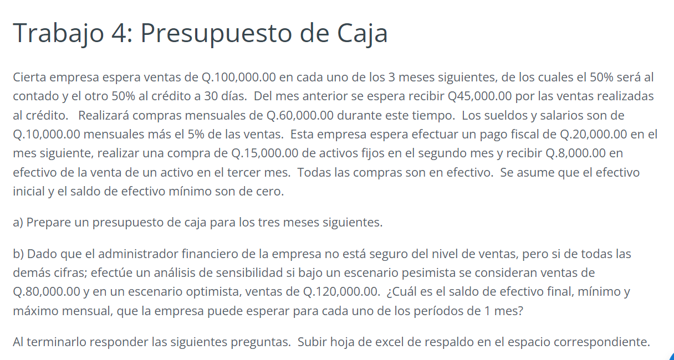

 | Datos Históricos | Datos Pronosticados
 | Diciembre | Enero | Febrero | Marzo
Ventas | Q45,000.00 | Q100,000.00 | Q100,000.00 | Q100,000.00
Compras (60% de las ventas) |  | Q60,000.00 | Q60,000.00 | Q60,000.00

TRABAJO 4
PRESUPUESTO DE CAJA
DEL 01 DE ENERO AL 31 DE MARZO DEL 2022
EXPRESADO EN QUETZALES
 | Enero | Febrero | Marzo
Entradas de efectivo
Ingresos por Ventas:
Ventas al Contado (50%) | Q50,000.00 | Q50,000.00 | Q50,000.00
Ventas al Crédito a 30 días (50%) | Q45,000.00 | Q50,000.00 | Q50,000.00
Venta de activo fijo |  |  | Q8,000.00
Total de Entradas de Efectivo del Período | Q95,000.00 | Q100,000.00 | Q108,000.00
Salidas de efectivo
Compras en Efectivo | Q60,000.00 | Q60,000.00 | Q60,000.00
Compras de activos fijos | Q- | Q15,000.00 | Q-
Sueldos (5% sobre ventas) | Q15,000.00 | Q15,000.00 | Q15,000.00
Impuestos pendientes | Q20,000.00 | Q- | Q-
Total de Salidas de Efectivo del Período | Q95,000.00 | Q90,000.00 | Q75,000.00
RESUMEN DEL MOVIMIENTO EFECTIVO
Total de Entradas de Efectivo del Período | Q95,000.00 | Q100,000.00 | Q108,000.00
(-) Total de Salidas de Efectivo del Período | Q95,000.00 | Q90,000.00 | Q75,000.00
Saldo del Período | Q- | Q10,000.00 | Q33,000.00
(+) Saldo al Inicio del Período | Q- | Q- | Q10,000.00
Saldo al Final del Período | Q- | Q10,000.00 | Q43,000.00
(-) Requirimiento Mínimo de Efectivo | Q- | Q- | Q-
Excedente de Efectivo | Q- | Q10,000.00 | Q43,000.00 |  | Q53,000.00
Faltante de Efectivo | Q- | Q- | Q-
La empresa no necesita solicitar préstamos para cubrir su falta de efectivo. Para el mes de marzo, excede su presupuesto en Q53,000

Escenario Pesimista
 | Datos Históricos | Datos Pronosticados
 | Diciembre | Enero | Febrero | Marzo
Ventas | Q45,000.00 | Q80,000.00 | Q80,000.00 | Q80,000.00
Compras (60% de las ventas) |  | Q60,000.00 | Q60,000.00 | Q60,000.00

TRABAJO 4
PRESUPUESTO DE CAJA
DEL 01 DE ENERO AL 31 DE MARZO DEL 2022
EXPRESADO EN QUETZALES
 | Enero | Febrero | Marzo
ENTRADAS DE EFECTIVO
Ingresos por Ventas:
Ventas al Contado (50%) | Q40,000.00 | Q40,000.00 | Q40,000.00
Ventas al Crédito a 30 días (50%) | Q45,000.00 | Q40,000.00 | Q40,000.00
Venta de activo fijo |  |  | Q8,000.00
Total de Entradas de Efectivo del Período | Q85,000.00 | Q80,000.00 | Q88,000.00
SALIDAS DE EFECTIVO
Compras en Efectivo | Q60,000.00 | Q60,000.00 | Q60,000.00
Compras de activos fijos | Q- | Q15,000.00 | Q-
Sueldos (5% sobre ventas) | Q14,000.00 | Q14,000.00 | Q14,000.00
Impuestos pendientes | Q20,000.00 | Q- | Q-
Total de Salidas de Efectivo del Período | Q94,000.00 | Q89,000.00 | Q74,000.00
RESUMEN DEL MOVIMIENTO EFECTIVO
Total de Entradas de Efectivo del Período | Q85,000.00 | Q80,000.00 | Q88,000.00
(-) Total de Salidas de Efectivo del Período | Q94,000.00 | Q89,000.00 | Q74,000.00
Saldo del Período | -Q9,000.00 | -Q9,000.00 | Q14,000.00
(+) Saldo al Inicio del Período | Q- | -Q9,000.00 | -Q18,000.00
Saldo al Final del Período | -Q9,000.00 | -Q18,000.00 | -Q4,000.00
(-) Requirimiento Mínimo de Efectivo | Q- | Q- | Q-
Excedente de Efectivo | -Q9,000.00 | Q- | -Q4,000.00
Faltante de Efectivo | Q- | -Q18,000.00 | Q- |  | -Q31,000.00

La empresa debe solicitar un préstamo por: Q31,000 para cubrir la deuda indicada por los 3 meses.

Escenario Optimista
 | Datos Históricos | Datos Pronosticados
 | Diciembre | Enero | Febrero | Marzo
Ventas | Q45,000.00 | Q120,000.00 | Q120,000.00 | Q120,000.00
Compras (60% de las ventas) |  | Q60,000.00 | Q60,000.00 | Q60,000.00

TRABAJO 4
PRESUPUESTO DE CAJA
DEL 01 DE ENERO AL 31 DE MARZO DEL 2022
EXPRESADO EN QUETZALES
 | Enero | Febrero | Marzo
ENTRADAS DE EFECTIVO
Ingresos por Ventas:
Ventas al Contado (50%) | Q60,000.00 | Q60,000.00 | Q60,000.00
Ventas al Crédito a 30 días (50%) | Q45,000.00 | Q60,000.00 | Q60,000.00
Venta de activo fijo | Q- | Q- | Q8,000.00
Total de Entradas de Efectivo del Período | Q105,000.00 | Q120,000.00 | Q128,000.00
SALIDAS DE EFECTIVO
Compras en Efectivo | Q60,000.00 | Q60,000.00 | Q60,000.00
Compras de activos fijos | Q- | Q15,000.00 | Q-
Sueldos (5% sobre ventas) | Q16,000.00 | Q16,000.00 | Q16,000.00
Impuestos pendientes | Q20,000.00 | Q- | Q-
Total de Salidas de Efectivo del Período | Q96,000.00 | Q91,000.00 | Q76,000.00
RESUMEN DEL MOVIMIENTO EFECTIVO
Total de Entradas de Efectivo del Período | Q105,000.00 | Q120,000.00 | Q128,000.00
(-) Total de Salidas de Efectivo del Período | Q96,000.00 | Q91,000.00 | Q76,000.00
Saldo del Período | Q9,000.00 | Q29,000.00 | Q52,000.00
(+) Saldo al Inicio del Período | Q- | Q9,000.00 | Q38,000.00
Saldo al Final del Período | Q9,000.00 | Q38,000.00 | Q90,000.00
(-) Requirimiento Mínimo de Efectivo | Q- | Q- | Q-
Excedente de Efectivo | Q9,000.00 | Q38,000.00 | Q90,000.00
Faltante de Efectivo | Q- | Q- | Q- |  | Q137,000.00
La empresa no necesita solicitar préstamos para cubrir su falta de efectivo. Para el mes de marzo, excede su presupuesto en Q137,000

